POSTER
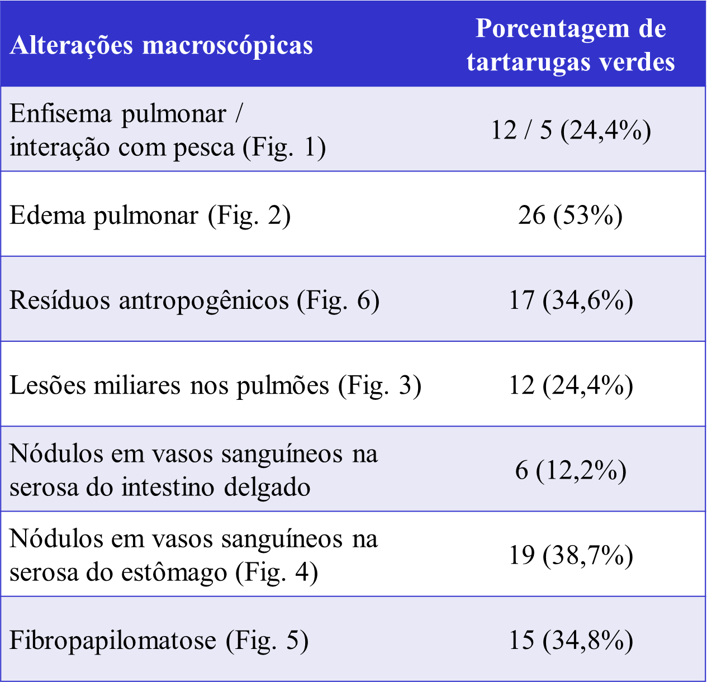

SEXO
Sexo | Número de Individuos | Percentagem (%)
Fêmeas | 41 | 83.67
Machos | 8 | 16.33
Total | 49 | 100

ATROFIAPEITO
Tartaruga N° | Atrofia de musculos peitorais | Atrofia de musculos peitorais | N° de indíviduos | Percentagem (%)
1 | 0 | Normal | 13 | 26.53
2 | 1 | Leve | 2 | 4.08
3 | 1 | Moderada | 16 | 32.65
4 | 3 | Severa | 18 | 36.73
5 | 2
6 | 2
7 | 0
8 | 2
9 | 3
10 | 3
11 | 0
12 | 0
13 | 0
14 | 0
15 | 3
16 | 2
17 | 3
18 | 2
19 | 2
20 | 2
21 | 0
22 | 0
23 | 2
24 | 3
25 | 0
26 | 3
27 | 0
28 | 2
29 | 0
30 | 3
31 | 3
32 | 2
33 | 2
34 | 0
35 | 3
36 | 2
38 | 2
39 | 3
40 | 3
41 | 3
42 | 0
43 | 3
44 | 3
45 | 2
46 | 2
47 | 2
48 | 3
49 | 3
50 | 3

Normal | 13
Leve | 2
Moderada | 16
Severa | 18

CAPTURA
Forma de Captura | N° de indíviduos | Vivas | Muertas | Percentagem (%)
Rede de Arrasto Camarão | 1 | 0 | 1 | 2.04
Cerco Flutuante | 1 | 1 | 0 | 2.04
Rede de Espera | 15 |  |  | 30.61
Capturada intencionalmente | 2 |  |  | 4.08
Boiando-Encalhada | 30 |  |  | 61.22
 | 49

 | Viva | Morta | Total
Rede de Espera | 4 | 11 | 15
Rede de Arrasto Camarão | 0 | 1 | 1
Cerco Flutuante | 1 | 0 | 1
Capturada Intencionalmente | 2 | 0 | 2
Boiando e Encalhada | 26 | 4 | 30
 |  |  | 49

EUTANASIA
Forma de Morte | N° de indíviduos | Percentagem (%)
Eutanasia | 3 | 6.12
Óbito | 46 | 93.88

CONGELADA
Método de Conservação | N° de indíviduos | Percentagem (%)
Congelado | 5 | 10.20
Fresco | 44 | 89.80

TUMORES
Presença de Tumores (Fibropapilomas) | N° de indíviduos | Percentagem (%)
Sim | 15 | 30.61
Não | 34 | 69.39

Localização de Tumores | N° de indíviduos | Percentagem (%)
Nadadeiras | 14 | 28.57
Plastrão | 7 | 14.29
Região Cervical | 5 | 10.20
Olhos | 4 | 8.16
Cabeça | 3 | 6.12
Cavidade Oral | 3 | 6.12
Carapaça | 3 | 6.12
Região Inguinal | 3 | 6.12
Outros (Pulmão) | 1 | 2.04

PARASITAS
Parasitas | N° de indíviduos | Percentagem (%)
Não observados | 46 | 93.88
Presença de Parasitas | 3 | 6.12

ANTROPOGENICOS
Residuos Antropogênicos | N° de indíviduos | Percentagem (%)
Não observados | 33 | 67.35
Presença leve de Residuos Antropogênicos | 5 | 10.20
Presença moderada de Residuos Antropogênicos | 2 | 4.08
Presença abundante de Residuos Antropogênicos | 9 | 18.37

Tartaruga |  | Quantidade de residuo | Tipo | Embalagem | Sacola | Linha de pesca | Plastico duro | Metal | Bexiga de festa e similares
4 |  | 3 |  | 0 | 1 | 0 | 0 | 0 | 0
9 |  | 3 |  | 0 | 0 | 0 | 1 | 0 | 0
20 |  | 1 |  | 1 | 0 | 0 | 0 | 0 | 0
22 |  | 1 |  | 0 | 1 | 0 | 1 | 0 | 0
23 |  | 3 |  | 0 | 0 | 0 | 1 | 0 | 0
24 |  | 2 |  | 0 | 0 | 0 | 0 | 1 | 0
26 |  | 1 |  | 1 | 1 | 0 | 1 | 0 | 1
28 |  | 2 |  | 1 | 1 | 0 | 0 | 0 | 0
29 |  | 3 |  | 1 | 1 | 0 | 0 | 0 | 0
32 |  | 3 |  | 1 | 1 | 1 | 1 | 0 | 1
34 |  | 1 |  | 1 | 1 | 0 | 1 | 0 | 0
35 |  | 3 |  | 1 | 1 | 1 | 1 | 0 | 0
36 |  | 3 |  | 1 | 1 | 0 | 1 | 0 | 0
40 |  | 1 |  | 1 | 1 | 0 | 1 | 0 | 0
41 |  | 3 |  | 1 | 1 | 0 | 1 | 0 | 1
42 |  | 3 |  | 1 | 1 | 0 | 1 | 0 | 0
Total |  |  |  | 11 | 12 | 2 | 11 | 1 | 3

Tipo de Resíduo | Número de Indivíduos
Embalagem | 11
Sacola | 12
Linha de pesca | 2
Plastico duro | 11
Metal | 1
Bexiga de festa e similares | 3

FLUIDOABDOMINAL
Quantidade de Fluido na Cavidade Celomática | N° de indíviduos | Percentagem (%)
Escassa | 18 | 36.73
Moderada | 2 | 4.08
Abundante | 29 | 59.18

FECESCOMPACTAS
Fezes Compactas | N° de indíviduos | Percentagem (%)
Presença | 8 | 16.33
Ausência | 41 | 83.67

